상품제안서
초미니 맥포킷 PD22.5W 고속충전 맥세이프 보조배터리 5000mAh | 상품코드: S42596

 |  |  |  |  |  |  | 02-713-8555 | www.synergygift.co.kr
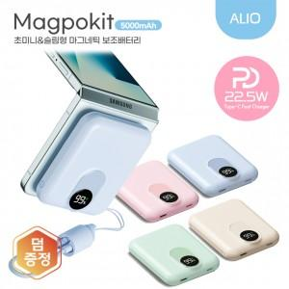

【상세/제작정보】 | 맥세이프 충전, 초미니&초경량, PD22.5W충전, 최대 15W 무선충전지원

【인쇄/포장옵션】 | 풀칼라 / 포장지포장

【공급단가】 | 수량 | 30~ | 100~ | 300~ | 500~ | 1,000~
*VAT별도 | 단가 | 16,400원 | 15,400원 | 14,800원 | 14,490원 | 14,200원

【상품 URL】 | https://www.synergygift.co.kr:443/src/goods_detail.php?gdno=42596

